Deckblatt
ZEW - Leibniz-Zentrum für Europäische Wirtschaftsforschung

Kernindikatoren zum Innovationsverhalten der Unternehmen
Ergebnisse der jährlichen Innovationserhebung für das produzierende Gewerbe und ausgewählte Dienstleistungsbranchen in Deutschland
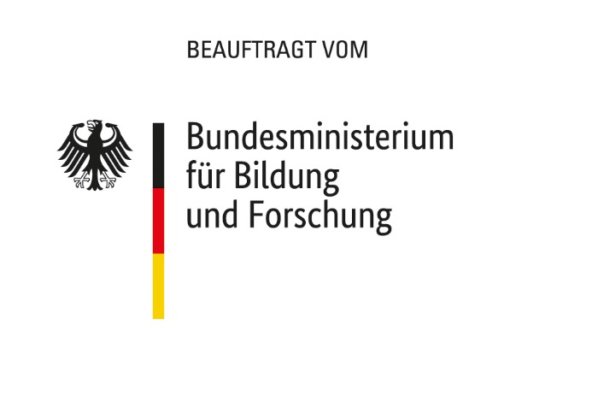

Ausgabe 2024

Veröffentlichung: 12. Februar 2024

Kontakt:
Christian Rammer
E-Mail: rammer@zew.de
Telefon: +49 (0)621 1235 184

© ZEW - Leibniz-Zentrum für Europäische Wirtschaftsforschung GbmH, 2024

